상품제안서
정관장 홍삼진윤고 3P | 상품코드: S38906

 |  | 02-713-8555 | www.synergygift.co.kr
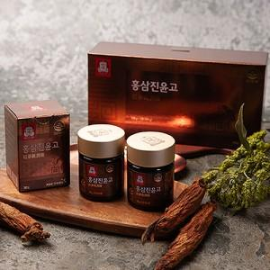

【상세/제작정보】

【인쇄/포장옵션】 | 스티커 / 포장불가능

【공급단가】 | 수량
*VAT별도 | 단가

【상품 URL】 | https://www.synergygift.co.kr:443/src/goods_detail.php?gdno=38906

